1
사 진 대 지

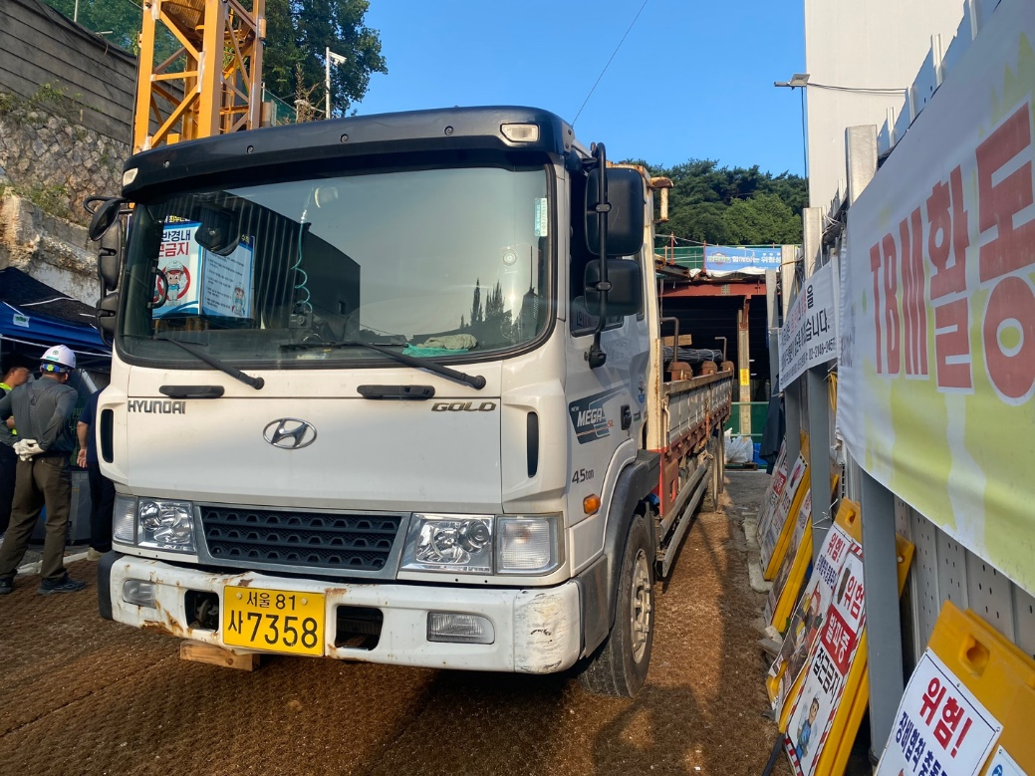

공 종 | 철근콘크리트공사 | 일 자 | 2023-08-17
세부내용 | 반입차량 | 위 치 | 현장 내
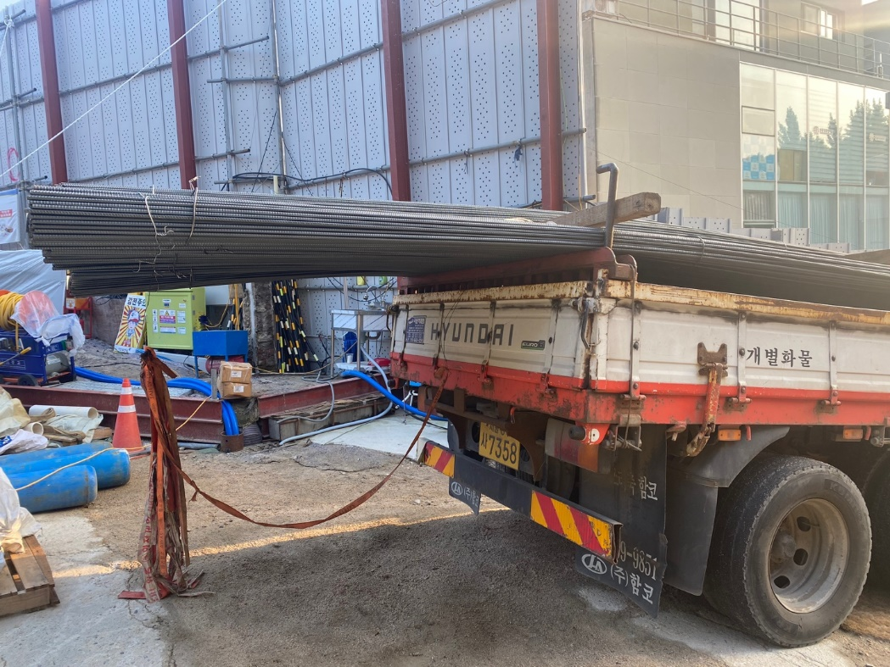

공 종 | 철근콘크리트공사 | 일 자 | 2023-08-17
세부내용 | 반입차량 | 위 치 | 현장 내

2
사 진 대 지

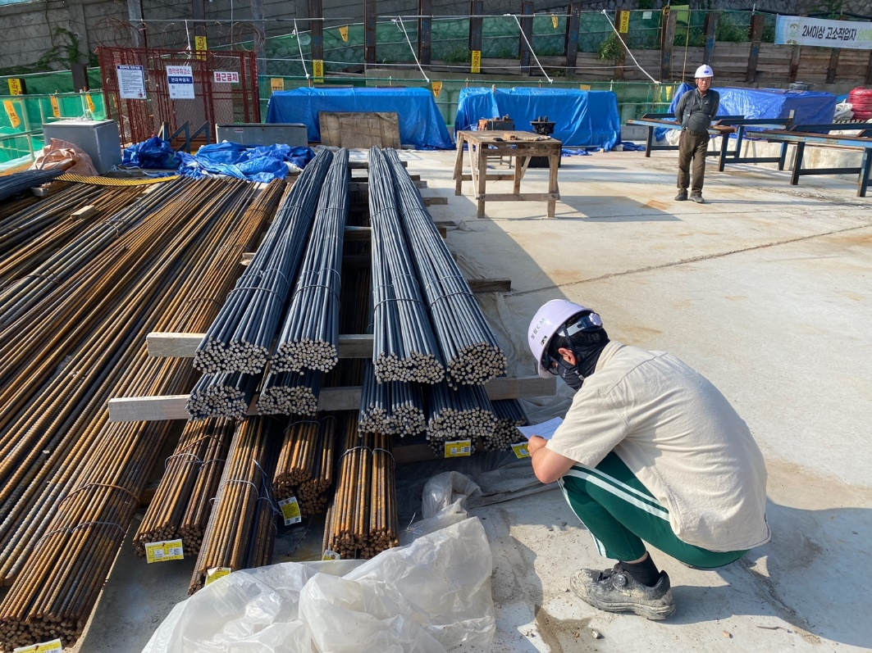

공 종 | 철근콘크리트공사 | 일 자 | 2023-08-17
세부내용 | 철근규격검사 | 위 치 | 현장 내
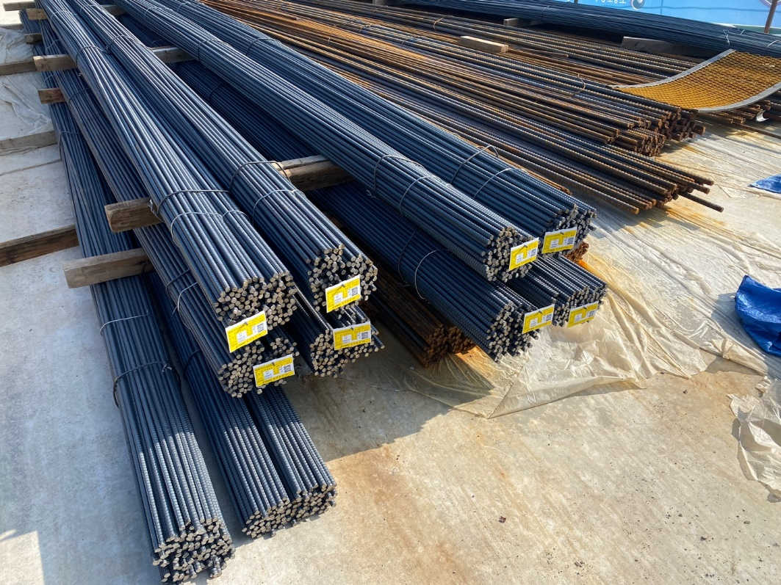

공 종 | 철근콘크리트공사 | 일 자 | 2023-08-17
세부내용 | 철근규격검사 | 위 치 | 현장 내

